(形成・確立計画)5_法人概要
＜記入にあたっての留意点＞
・全ての項目が必須項目です。明瞭に記入してください。
・枠内に収まらない場合は、適宜セルの高さを拡大して記入してください。ただし、
セルの結合や行・列の追加削除は行わないでください。
・職員情報は、直近の４月１日時点の状況に基づきご記入ください。
 |  | 申請様式ver2.0
 |  | （形成・確立計画）
法人概要

 |  | 初回記入日： 20XX年 X月 X日
 |  | 最終更新日： 20XX年 X月 X日
１．観光地域づくり法人の組織の概要
観光地域づくり法人の名称 |  | 一般社団法人○○観光協会
登録区分 |  | ※プルダウンから選択
マネジメント・マーケティング対象とする区域 ※地方自治体名を記入 |  | ○○県○○市
所在地 |  | ○○県○○市〇〇〇〇
設立時期 |  | ○○○○年○月
初回DMO登録日（新規登録の場合は空欄） |  | ○○○○年○月〇日
事業年度 |  | （例）４月１日から翌年３月３１日までの１年間
職員情報 | 合計職員数（人） | 〇
 | 常勤職員数（人） | 〇
 | 常勤職員数のうち正職員数（人） | 〇
 | 常勤職員数のうち出向等の正職員以外（人） | 〇
 | プロパー職員の平均在籍年数（年） | 〇
 | 平均年齢（歳） | 〇
代表者 ※法人の取組について対外的に最終的に責任を負う者。複数名いる場合は、本欄下部の非表示セルを表示して記入欄を追加してください。 | 役職名 | ○○
 | 氏名 | 〇〇 〇〇
 | 専従・非専従の別 | ※プルダウンから選択
【出身組織名欄】
前職や出向元を記入。前職がない場合は「なし」と記入してください。
 | 出向・プロパーの別 | ※プルダウンから選択
 | 出身組織名 | 〇〇〇〇
 | 在籍年数（年） | 〇
 | DMOでの活動につながる経歴・実績 | （例）〇〇年まで（株）○○の事務局長として、地域の様々なパイプ役となっており、在任期間中、様々な取組で成果を挙げた
業務執行に関する責任者（ＣＯＯ：チーフ・オペレーティング・オフィサー） | 氏名 | 〇〇 〇〇
 | 専従・非専従の別 | ※プルダウンから選択
 | 出向・プロパーの別 | ※プルダウンから選択
 | 出身組織名 | 〇〇〇〇
 | 在籍年数（年） | 〇
 | DMOでの活動につながる経歴・実績 | （例）（株）○○の事務局長として、地域の様々なパイプ役となっており、在任期間中、様々な取組で成果を挙げている
データ分析に基づいたマーケティングに関する責任者（ＣＭＯ：チーフ・マーケティング・オフィサー） | 氏名 | 〇〇 〇〇
 | 専従・非専従の別 | ※プルダウンから選択
 | 出向・プロパーの別 | ※プルダウンから選択
 | 出身組織名 | 〇〇〇〇
 | 在籍年数（年） | 〇
 | DMOでの活動につながる経歴・実績 | （例）民間シンクタンクで○年間勤務。観光地域マーケティングについて高い知見と能力を持つ。
財務責任者（ＣＦＯ：チーフ・フィナンシャル・オフィサー） | 氏名 | 〇〇 〇〇
 | 専従・非専従の別 | ※プルダウンから選択
 | 出向・プロパーの別 | ※プルダウンから選択
 | 出身組織名 | 〇〇〇〇
 | 在籍年数（年） | 〇
 | DMOでの活動につながる経歴・実績 | （例）（株）○○で○年間勤務。財務部門に長年在籍し、運営収支や財源確保に関する施策展開を実施してきた実績を有す

２. 各取組の主担当者（実務担当者）
受入環境整備 | 部署名 | 〇〇〇〇
 | 氏名 | 〇〇 〇〇
 | 専従・非専従の別 | ※プルダウンから選択
 | 出向・プロパーの別 | ※プルダウンから選択
 | 在籍年数（年） | ○
データ分析とマーケティング戦略策定 | 部署名 | 〇〇〇〇
 | 氏名 | 〇〇 〇〇
 | 専従・非専従の別 | ※プルダウンから選択
 | 出向・プロパーの別 | ※プルダウンから選択
 | 在籍年数（年） | ○
プロモーション | 部署名 | 〇〇〇〇
 | 氏名 | 〇〇 〇〇
 | 専従・非専従の別 | ※プルダウンから選択
 | 出向・プロパーの別 | ※プルダウンから選択
 | 在籍年数（年） | ○
コンテンツの開発・強化 | 部署名 | 〇〇〇〇
 | 氏名 | 〇〇 〇〇
 | 専従・非専従の別 | ※プルダウンから選択
 | 出向・プロパーの別 | ※プルダウンから選択
 | 在籍年数（年） | ○

３. 実施体制
※概要を記載のうえ、地域の関係者との連携体制及び地域における合意形成の仕組みがわかる図表等を挿入してください。

※DMO内の組織体制だけではなく、合意形成の仕組みに該当する会議体の体制もあわせて、わかりやすく記載してください。

４．マネジメント・マーケティング対象区域が他の地域ＤＭＯと重複する場合の役割分担
※広域連携DMO及び都道府県DMOは記載不要。
以下は観光庁WEBサイトでの公開はいたしません。
５．記入担当者連絡先（問合せ窓口）
６．関係する都道府県・市区町村担当者連絡先

5．記入担当者連絡先（問合せ窓口）
担当者氏名 | 〇〇 〇〇
担当部署名 | 〇〇〇〇
役職 | 〇〇〇〇
郵便番号 | 〇〇〇〇
所在地 | ○○県○○市〇〇〇〇
電話番号（直通） | 〇〇-〇〇〇〇-〇〇〇〇
E-Mail | 〇〇〇〇

6．関係する都道府県・市区町村担当者連絡先
都道府県・市区町村名 | 〇〇 〇〇
担当者氏名 | 〇〇 〇〇
担当部署名 | 〇〇〇〇
役職 | 〇〇〇〇
郵便番号 | 〇〇〇〇
所在地 | ○○県○○市〇〇〇〇
電話番号（直通） | 〇〇-〇〇〇〇-〇〇〇〇
E-Mail | 〇〇〇〇

都道府県・市区町村名 | 〇〇 〇〇
担当者氏名 | 〇〇 〇〇
担当部署名 | 〇〇〇〇
役職 | 〇〇〇〇
郵便番号 | 〇〇〇〇
所在地 | ○○県○○市〇〇〇〇
電話番号（直通） | 〇〇-〇〇〇〇-〇〇〇〇
E-Mail | 〇〇〇〇

都道府県・市区町村名 | 〇〇 〇〇
担当者氏名 | 〇〇 〇〇
担当部署名 | 〇〇〇〇
役職 | 〇〇〇〇
郵便番号 | 〇〇〇〇
所在地 | ○○県○○市〇〇〇〇
電話番号（直通） | 〇〇-〇〇〇〇-〇〇〇〇
E-Mail | 〇〇〇〇

都道府県・市区町村名 | 〇〇 〇〇
担当者氏名 | 〇〇 〇〇
担当部署名 | 〇〇〇〇
役職 | 〇〇〇〇
郵便番号 | 〇〇〇〇
所在地 | ○○県○○市〇〇〇〇
電話番号（直通） | 〇〇-〇〇〇〇-〇〇〇〇
E-Mail | 〇〇〇〇

都道府県・市区町村名 | 〇〇 〇〇
担当者氏名 | 〇〇 〇〇
担当部署名 | 〇〇〇〇
役職 | 〇〇〇〇
郵便番号 | 〇〇〇〇
所在地 | ○○県○○市〇〇〇〇
電話番号（直通） | 〇〇-〇〇〇〇-〇〇〇〇
E-Mail | 〇〇〇〇

都道府県・市区町村名 | 〇〇 〇〇
担当者氏名 | 〇〇 〇〇
担当部署名 | 〇〇〇〇
役職 | 〇〇〇〇
郵便番号 | 〇〇〇〇
所在地 | ○○県○○市〇〇〇〇
電話番号（直通） | 〇〇-〇〇〇〇-〇〇〇〇
E-Mail | 〇〇〇〇

都道府県・市区町村名 | 〇〇 〇〇
担当者氏名 | 〇〇 〇〇
担当部署名 | 〇〇〇〇
役職 | 〇〇〇〇
郵便番号 | 〇〇〇〇
所在地 | ○○県○○市〇〇〇〇
電話番号（直通） | 〇〇-〇〇〇〇-〇〇〇〇
E-Mail | 〇〇〇〇

都道府県・市区町村名 | 〇〇 〇〇
担当者氏名 | 〇〇 〇〇
担当部署名 | 〇〇〇〇
役職 | 〇〇〇〇
郵便番号 | 〇〇〇〇
所在地 | ○○県○○市〇〇〇〇
電話番号（直通） | 〇〇-〇〇〇〇-〇〇〇〇
E-Mail | 〇〇〇〇

都道府県・市区町村名 | 〇〇 〇〇
担当者氏名 | 〇〇 〇〇
担当部署名 | 〇〇〇〇
役職 | 〇〇〇〇
郵便番号 | 〇〇〇〇
所在地 | ○○県○○市〇〇〇〇
電話番号（直通） | 〇〇-〇〇〇〇-〇〇〇〇
E-Mail | 〇〇〇〇

都道府県・市区町村名 | 〇〇 〇〇
担当者氏名 | 〇〇 〇〇
担当部署名 | 〇〇〇〇
役職 | 〇〇〇〇
郵便番号 | 〇〇〇〇
所在地 | ○○県○○市〇〇〇〇
電話番号（直通） | 〇〇-〇〇〇〇-〇〇〇〇
E-Mail | 〇〇〇〇

都道府県・市区町村名 | 〇〇 〇〇
担当者氏名 | 〇〇 〇〇
担当部署名 | 〇〇〇〇
役職 | 〇〇〇〇
郵便番号 | 〇〇〇〇
所在地 | ○○県○○市〇〇〇〇
電話番号（直通） | 〇〇-〇〇〇〇-〇〇〇〇
E-Mail | 〇〇〇〇

都道府県・市区町村名 | 〇〇 〇〇
担当者氏名 | 〇〇 〇〇
担当部署名 | 〇〇〇〇
役職 | 〇〇〇〇
郵便番号 | 〇〇〇〇
所在地 | ○○県○○市〇〇〇〇
電話番号（直通） | 〇〇-〇〇〇〇-〇〇〇〇
E-Mail | 〇〇〇〇

都道府県・市区町村名 | 〇〇 〇〇
担当者氏名 | 〇〇 〇〇
担当部署名 | 〇〇〇〇
役職 | 〇〇〇〇
郵便番号 | 〇〇〇〇
所在地 | ○○県○○市〇〇〇〇
電話番号（直通） | 〇〇-〇〇〇〇-〇〇〇〇
E-Mail | 〇〇〇〇

都道府県・市区町村名 | 〇〇 〇〇
担当者氏名 | 〇〇 〇〇
担当部署名 | 〇〇〇〇
役職 | 〇〇〇〇
郵便番号 | 〇〇〇〇
所在地 | ○○県○○市〇〇〇〇
電話番号（直通） | 〇〇-〇〇〇〇-〇〇〇〇
E-Mail | 〇〇〇〇

都道府県・市区町村名 | 〇〇 〇〇
担当者氏名 | 〇〇 〇〇
担当部署名 | 〇〇〇〇
役職 | 〇〇〇〇
郵便番号 | 〇〇〇〇
所在地 | ○○県○○市〇〇〇〇
電話番号（直通） | 〇〇-〇〇〇〇-〇〇〇〇
E-Mail | 〇〇〇〇

都道府県・市区町村名 | 〇〇 〇〇
担当者氏名 | 〇〇 〇〇
担当部署名 | 〇〇〇〇
役職 | 〇〇〇〇
郵便番号 | 〇〇〇〇
所在地 | ○○県○○市〇〇〇〇
電話番号（直通） | 〇〇-〇〇〇〇-〇〇〇〇
E-Mail | 〇〇〇〇

都道府県・市区町村名 | 〇〇 〇〇
担当者氏名 | 〇〇 〇〇
担当部署名 | 〇〇〇〇
役職 | 〇〇〇〇
郵便番号 | 〇〇〇〇
所在地 | ○○県○○市〇〇〇〇
電話番号（直通） | 〇〇-〇〇〇〇-〇〇〇〇
E-Mail | 〇〇〇〇

都道府県・市区町村名 | 〇〇 〇〇
担当者氏名 | 〇〇 〇〇
担当部署名 | 〇〇〇〇
役職 | 〇〇〇〇
郵便番号 | 〇〇〇〇
所在地 | ○○県○○市〇〇〇〇
電話番号（直通） | 〇〇-〇〇〇〇-〇〇〇〇
E-Mail | 〇〇〇〇

都道府県・市区町村名 | 〇〇 〇〇
担当者氏名 | 〇〇 〇〇
担当部署名 | 〇〇〇〇
役職 | 〇〇〇〇
郵便番号 | 〇〇〇〇
所在地 | ○○県○○市〇〇〇〇
電話番号（直通） | 〇〇-〇〇〇〇-〇〇〇〇
E-Mail | 〇〇〇〇

都道府県・市区町村名 | 〇〇 〇〇
担当者氏名 | 〇〇 〇〇
担当部署名 | 〇〇〇〇
役職 | 〇〇〇〇
郵便番号 | 〇〇〇〇
所在地 | ○○県○○市〇〇〇〇
電話番号（直通） | 〇〇-〇〇〇〇-〇〇〇〇
E-Mail | 〇〇〇〇

(形成・確立計画)6-1_観光地経営戦略
＜記入にあたっての留意点＞
・色つきのセルに記入（プルダウン式の場合は選択）してください。
・緑のセルは、令和９年度以降の更新登録申請及び年１回の自己点検（年度報告）時
に記入が必要です。
・ピンクのセルは、３年毎の更新登録申請時に記入が必要です。
・枠内に収まらない場合は、適宜セルの高さを拡大して記入してください。ただし、
セルの結合や行・列の追加削除は行わないでください。
 |  |  |  |  |  |  |  |  |  |  |  |  |  |  |  |  |  |  |  |  |  |  |  | 申請様式ver2.0
 |  |  |  |  |  |  |  |  |  |  |  |  |  |  |  |  |  |  |  |  |  |  |  | （形成・確立計画）
登録区分： |  |  |  | ※プルダウンから選択
法人名： |  |  |  | 一般社団法人○○観光協会
マネジメント区域： |  |  |  | ○○県○○市 |  |  |  |  |  |  |  |  |  |  |  |  |  | 凡例： | 全法人が記入する項目
 |  |  |  |  |  |  |  |  |  |  |  |  |  |  |  |  |  |  | 登録済の法人が記入する項目
 |  |  |  |  |  |  |  |  |  |  |  |  |  |  |  |  |  |  | 更新登録申請時に記入する項目
観光地経営戦略
 |  |  |  |  |  |  |  |  |  |  |  |  |  |  | 初回記入日： |  |  |  | 20XX年 X月 X日
 |  |  |  |  |  |  |  |  |  |  |  |  |  |  | 最終更新日： |  |  |  | 20XX年 X月 X日
 |  |  |  |  |  |  |  |  |  |  |  |  |  |  | 観光地経営戦略の対象期間： |  |  |  | 20●● |  | 年 | ～ | 20●● |  | 年
 |  |  |  |  |  |  |  |  |  |  |  |  |  |  | 自治体の観光計画の対象期間： |  |  |  | 20●● |  | 年 | ～ | 20●● |  | 年
DMOが独自に策定する観光地経営戦略
法人を紹介するウェブサイトURL※1 |  |  |  |  |  |  |  | https://○○○
独自に策定する観光地経営戦略の有無 |  |  |  |  |  |  |  | ※プルダウンから選択
観光地経営戦略を公表しているURL※2 |  |  |  |  |  |  |  | https://○○○
 | ※DMOの法人紹介のウェブサイトがある場合はURLを記入してください。
 | ※DMOが独自に策定している観光地経営戦略を公表している場合のみ記入してください。

①観光地のビジョン・重要目標達成指標

（１）将来的な観光地のビジョン（目指す姿）
※中長期的に観光地としてどのような姿を実現するべきかを検討し、そのビジョンを明確かつ分かりやすい言葉で表現してください。 例）これまで地域で受け継がれた歴史や文化を継承・発展させることで、観光客が訪れたいと思うだけでなく、地域住民が住み続けたいと思える地域の実現を目指します。

（２）重要目標達成指標（KGI）
 | 実績及び目標値は、暦年か年度か、右記のプルダウンから選択してください。 |  |  |  |  |  |  |  |  |  | ⇒ |  | ※プルダウンから選択

 | ●KGIの実績及び目標値

KGI |  |  |  |  | 実績 |  |  |  |  |  |  |  | 目標
 |  |  |  |  | 前前々期 |  | 前々期 |  |  | 前期 |  |  | 1期目 |  | 2期目 |  | 3期目 |  |  | 4期目 |  |  | 5期目
 |  |  |  |  | #VALUE! | ※プルダウンから選択 | #VALUE! |  | ※プルダウンから選択 | #VALUE! |  | ※プルダウンから選択 | 20●● | ※プルダウンから選択 | #VALUE! | ※プルダウンから選択 | #VALUE! |  | ※プルダウンから選択 | #VALUE! |  | ※プルダウンから選択 | #VALUE! |  | ※プルダウンから選択
必須 |  | 旅行消費額
 |  | ※単位をプルダウンから選択
任意 |  | （任意KGI）
 |  | 【単位：XXX】
 | ※必須KGIの単位はプルダウンから選択してください。
 | ※任意のKGIがある場合は、単位も含め直接入力してください。（例：千円）
 | ※任意KGIは、設定しない場合でも該当セルを削除せず、空欄のまま提出してください。

 | ●任意KGIの設定理由
※（１）で設定する「将来的な観光地のビジョン」の実現度合を測るKGIとして、設定する任意KGIが適切と考える理由を記入してください。

 | ●KGI（経済波及効果）の実績値及び目標値
KGI |  |  |  |  |  |  |  |  |  | 直近の実績 |  |  | （20XX年） | 目標 |  | （20XX年）
経済波及効果 |  |  |  |  | 直接効果額
 |  |  |  |  | ※単位をプルダウンから選択
 |  |  |  |  | 生産誘発額（最終需要額）
 |  |  |  |  | ※単位をプルダウンから選択
 |  |  |  |  | 波及倍率 |  |  |  |  | #DIV/0! |  |  |  | #DIV/0!
 | ※経済波及効果は更新登録時のみ必須となり、新規登録時は任意です。（記入しない場合は空欄のままとしてください。）
 | ※単位はプルダウンから選択してください。

②観光地のビジョンに基づく観光地域づくり法人の使命

③データの活用方針

データの活用方針
※KGI/KPIの各データについて、総論的なデータの活用方針を記載してください。

（１）KGI
必須/任意 |  |  | データの名称 |  |  |  | 取得手法（データの取得主体及びその方法の詳細を記載）
必須 |  |  | 旅行消費額
任意
必須 |  |  | 経済波及効果

（２）KPI
必須/任意 |  |  | データの名称 |  |  |  | 取得手法（データの取得主体及びその方法の詳細を記載）
必須① |  |  | 一人当たり旅行消費額
必須① |  |  | 延べ宿泊者数
必須① |  |  | 来訪者満足度
必須①※ |  |  | 住民満足度
必須①※ |  |  | 観光事業者の平均給与額
必須①※ |  |  | 月別来訪者数の平準化率
任意① |  |  | 例）ウェブサイトアクセス数 |  |  |  | 例）Google アナリティクス（ウェブサイト訪問者の分析ツール）を用いて、年間のアクセス数を「性別」「年代」「国」といった属性別に集計する。
任意①
必須② |  |  | （マネジメント観点のKPI）
必須② |  |  | （マーケティング観点のKPI）
任意②
任意②
 | ※任意KPIは、主要なものに絞って記入してください。なお、任意①は「地域全体の成果」、任意②は「DMOの活動による直接成果」を記入してください。
 | ※「住民満足度」は、広域連携DMO・都道府県DMOの必須KPIではありません。「観光事業者の平均給与額」及び「月別来訪者の平準化率」は、広域連携DMOの必須KPIではありません。

④環境分析

（１）マネジメント・マーケティング対象とする区域の概況
 | ●区域の範囲が分かる図表

 | ●区域設定の考え方

 | ●旅行者の実態等

 | ●観光資源：観光施設、商業施設、自然、文化、スポーツ、イベント等

 | ●宿泊施設：域内分布、施設数、収容力、施設規模等

 | ●二次交通：区域までの交通、域内交通

 | ●インバウンド受入環境整備の状況

（２）環境分析（SWOT分析）の結果
 |  |  | 好影響 |  |  |  |  |  |  |  |  |  |  | 悪影響
 | 内部環境 |  | ※自地域で積極的に活用できる強みを記入してください。 例） ・都市部のみならず、海、川、山などの自然、歴史、産業、文化が幅広く存在 ・他都市からのアクセスが容易 ・ゴールデンルート内に位置し、既に一定数のインバウンド客が訪問 ・〇〇などの魅力的な食文化が存在 |  |  |  |  |  |  |  |  |  |  | ※自地域で改善を必要とする弱みを記入してください。 例） ・観光資源が点在する周辺地域へのアクセスの悪さ ・インバウンドの滞在時間の短さ ・魅力的な宿泊施設の不足 ・付加価値の高い商品の不足 ・地域住民や地元事業者の意欲・理解の不足 ・地域を語れる観光ガイドの不足
 | 外部環境 |  | ※自地域で追い風となる要素を記入してください。 例） ・インバウンド入国規制撤廃で旅行需要回復 ・円安ドル高 ・国のコロナ復興支援策拡充 ・旅行者スタイルの多様化 ・新規テーマパークの開業 |  |  |  |  |  |  |  |  |  |  | ※自地域で逆風となる要素を記入してください。 例） ・ゴールデンルート以外の地域の競争力向上 ・コロナ前に主要マーケットだった中国の復活の遅れ ・競合地域も一斉にインバウンド誘客を再開したことによる競争激化
...
 |  |  |  |  |  |  |  |  |  |  |  |  |  |  |  |  |  |  |  |  |  |  |  |  | ※太字は必須
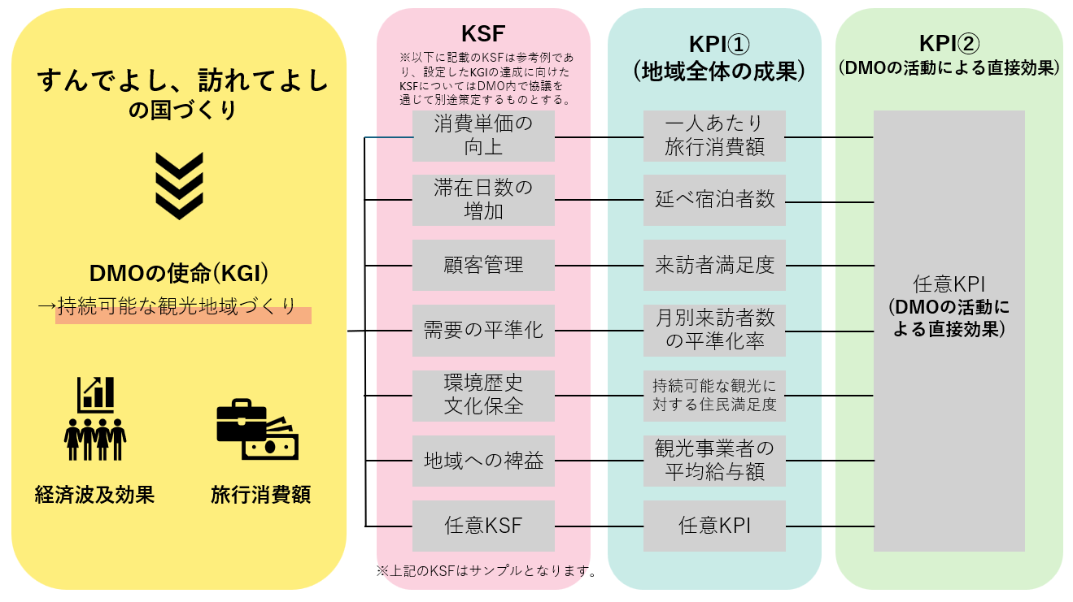
...
必須KPIに紐づくKSFについては、DMO独自で設定して差し支えありませんが、KGI、KSF、KPIの繋がりを踏まえて適切なものを設定してください（右のKPIツリーのKSFはサンプルです）。
なお、任意KPIを設定した場合も、必ずそれぞれに紐づくKSFを設定してください。
...

(形成・確立計画)6-2_財源計画
＜記入にあたっての留意点＞
・色つきのセルに記入（プルダウン式の場合は選択）してください。
・枠内に収まらない場合は、適宜セルの高さを拡大して記入してください。ただし、
セルの結合や行・列の追加削除は行わないでください。
 |  |  |  | 申請様式ver2.0
 |  |  |  | （形成・確立計画）
...
 | 初回記入日： | 20XX年 X月 X日
 | 最終更新日： | 20XX年 X月 X日
 | 観光地経営戦略の対象期間： | 20●● | ～ | 20●●
自治体の観光計画の対象期間： | 自治体の観光計画の対象期間： | 20●● | ～ | 20●●
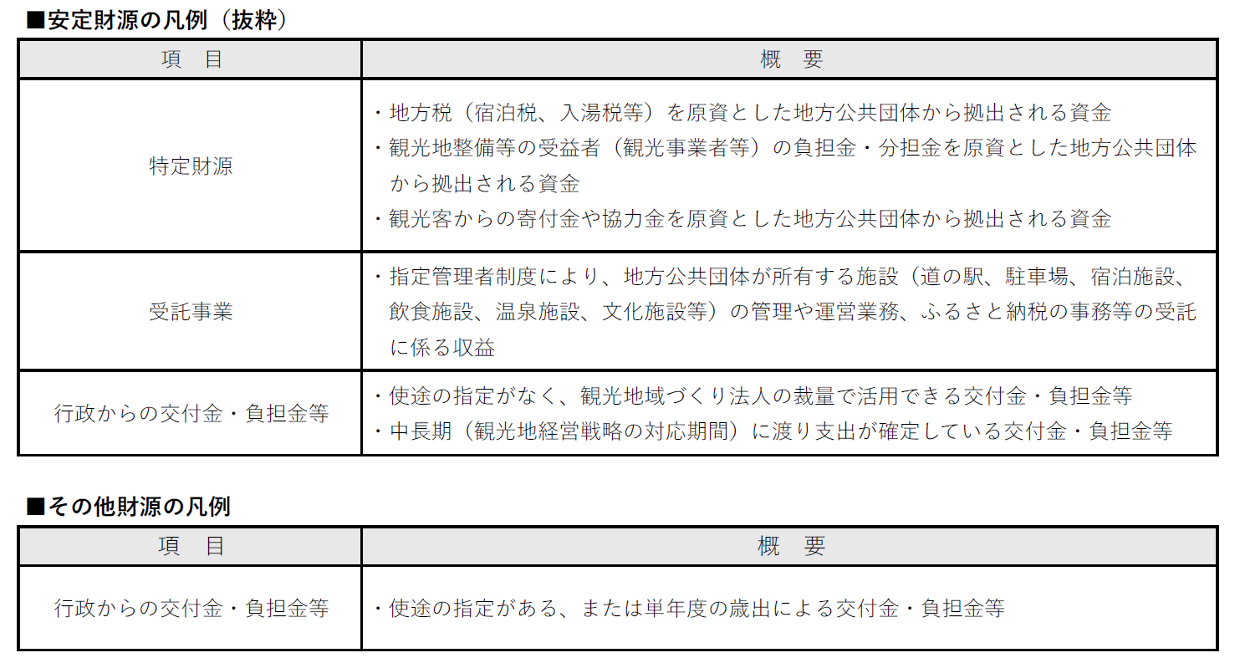
...
 |  |  |  | 【単位：千円】
見込み
1期目 | 2期目 | 3期目 | 4期目 | 5期目
20●● | #VALUE! | #VALUE! | #VALUE! | #VALUE!
0 | 0 | 0 | 0 | 0
0 | 0 | 0 | 0 | 0
...
指定管理収入には、利用料金制の場合の施設利用料、管理委託契約の場合の委託料を含めてください。
...
行政の交付金・負担金等のうち、使途が指定されておらず、観光地域づくり法人の裁量によって運営に掛かる費用として活用できる、または中長期を対象とした観光地経営戦略の期間に渡り行支出が確定しているものは「安定財源」として、それ以外は「その他財源」に仕分けてください。
...
0 | 0 | 0 | 0 | 0
...
 | #DIV/0! | #DIV/0! | #DIV/0! | #DIV/0!
...
 |  |  |  | 【単位：千円】
 | 0 | 0 | 0 | 0
...
「３．安定財源確保率目標達成に向けた課題と取組方針」については、必ずCFOが記載してください。
...
「４．安定的な運営資金の確保の見通し」については、必ずCFOが記載してください。
...

7-3_登録要件充足確認書
＜記入にあたっての留意点＞
・色つきのセルに記入（プルダウン式の場合は選択）してください。
・緑のセルは、令和９年度以降の更新登録申請及び年１回の自己点検（年度報告）時
に記入が必要です。
・ピンクのセルは、３年毎の更新登録申請時に記入が必要です。
・枠内に収まらない場合は、適宜セルの高さを拡大して記入してください。ただし、
セルの結合や行・列の追加削除は行わないでください。の
 |  |  |  |  |  |  |  |  |  | 申請様式ver2.0
...
※ 記入対象期間は、記入日の前年度会計期間（12ヶ月）とします。
（例）記入日が令和８年７月１日で、法人の会計年度が「４月１日 ～ 翌年３月３１日」の場合
⇒（記入対象期間）令和７年４月１日～記入日の前日まで
※ 【新規登録申請】の法人においては、記入日前日までの少なくとも12か月（原則として１事業年度）を記入対象期間とします。
（例）記入日が令和８年７月１日で、前年度の事業開始日が令和７年４月１日の場合
⇒（記入対象期間）令和７年４月１日～令和８年６月３０日
 |  |  |  |  |  |  |  | 凡例： | 全法人が記入する項目
 |  |  |  |  |  |  |  |  | 登録済みの法人が記入する項目
 |  |  |  |  |  |  |  |  | 更新登録時に記入する項目
 |  |  |  |  |  |  | 初回記入日： | 20XX年 X月 X日
 |  |  |  |  |  |  | 最終更新日： | 20XX年 X月 X日
 |  |  |  |  |  |  | 記入対象期間： | 20XX年 X月 X日 ～ 20XX年 X月 X日
...
 |  |  |  |  |  |  | 自己点検 | 様式中の該当箇所 |  | 関係資料
...
 |  |  |  |  |  |  | ※プルダウンから選択 | 様式6-1_観光地経営戦略
 |  |  |  |  |  |  | ※プルダウンから選択 | 様式7-3_登録要件充足確認書 ２（１）
 |  |  |  |  |  |  | ※プルダウンから選択 | 様式6-1_観光地経営戦略 ⑬-1,⑬-2
...
関係資料には自己点検時で満たされると判断した証拠となる資料名およびページ数を記入し、該当資料を提出してください。
 |  |  |  |  |  |  | ※プルダウンから選択 | 様式7-2_事業報告書 （DMO独自様式） |  | ※要資料
 |  |  |  |  |  |  | ※プルダウンから選択 | 様式7-3_登録要件充足確認書 ２（２）
 |  |  |  |  |  |  | ※プルダウンから選択 | 様式7-3_登録要件充足確認書 ２（２）
 |  |  |  |  |  |  | ※プルダウンから選択 | 様式7-1_事業計画書 （DMO独自様式）
...
 |  |  |  |  |  |  | ※プルダウンから選択 | ー
 |  |  |  |  |  |  | ※プルダウンから選択 | 様式7-3_登録要件充足確認書 ２（３）
 |  |  |  |  |  |  | ※プルダウンから選択 | 様式7-3_登録要件充足確認書 ２（３） |  | ※要資料
 |  |  |  |  |  |  | ※プルダウンから選択 | 様式7-3_登録要件充足確認書 ２（３） |  | ※要資料
 |  |  |  |  |  |  | ※プルダウンから選択 | 様式7-3_登録要件充足確認書 ２（３）
...
 |  |  |  |  |  |  | ※プルダウンから選択 | ー |  | ※初回のみ要資料
...
広域連携DMOと都道府県DMOに求める役割は、以下となります。地域DMOとの相互連携の況をふまえ、取組実績を記入してください。
【広域連携DMO】
①広域的なデータの収集及び分析
②人材育成のための研修
③インバウンド向けの旅行商品を流通させるための支援
④地方運輸局等及び日本政府観光局と連携したインバウンド向けのプロモーション
⑤大規模災害時の風評被害対策
【都道府県DMO】
①都道府県域のデータの収集及び分析
②人材育成のための研修
③広域連携DMOと連携した形でのインバウンド向けの旅行商品を流通させるための支援
④国内旅行者向け旅行商品を流通させるための支援
⑤マネジメント区域内の「売り」を踏まえたポジショニング
⑥旅行者視点に立った、近隣の都道府県との連携の推進
...
年度／年は、中央のセルに記入するとそれ以降は自動で反映されます。
...
 |  |  |  |  |  |  | ※プルダウンから選択 | #VALUE! | ※プルダウンから選択 | #VALUE! | ※プルダウンから選択
 |  |  |  |  |  |  |  | 目標 |  | 目標
...
 |  |  |  |  |  |  |  |  | 受講日
経営層向け研修は前年度の受講歴を、中核人材・実務人材向け研修については、それぞれ過去3年分の受講歴をご記入ください。
なお、受講者全員分を記載してください。
（中核人材、実務人材向け研修に係る修了証は前年度までに受講した3名分のみでよい）
...
 |  |  |  |  |  |  |  |  | （例） ①2026年5月10日 ②2026年6月6日
...
 |  |  |  |  |  |  |  |  |  | 金額（千円）
 |  | 0 |  |  | 支出総額 |  |  |  |  | 0
 |  | 0 |  |  |  | 事業費総額 |  |  |  | 0
 |  |  |  |  |  |  | ターゲットに対するマーケティング
 |  |  |  |  |  |  | マネジメント区域における受入環境整備
 |  |  |  |  |  |  | 顧客管理
 |  |  |  |  |  |  | 観光による受益を広く地域に行き渡らせる取組
 |  |  |  |  |  |  | その他
指定管理収入には、利用料金制の場合の施設利用料、管理委託契約の場合の委託料を含めてください。
 |  |  |  |  |  | 一般管理費 |  |  |  | 0
 |  |  |  |  |  |  | 人件費
 |  |  |  |  |  |  | その他
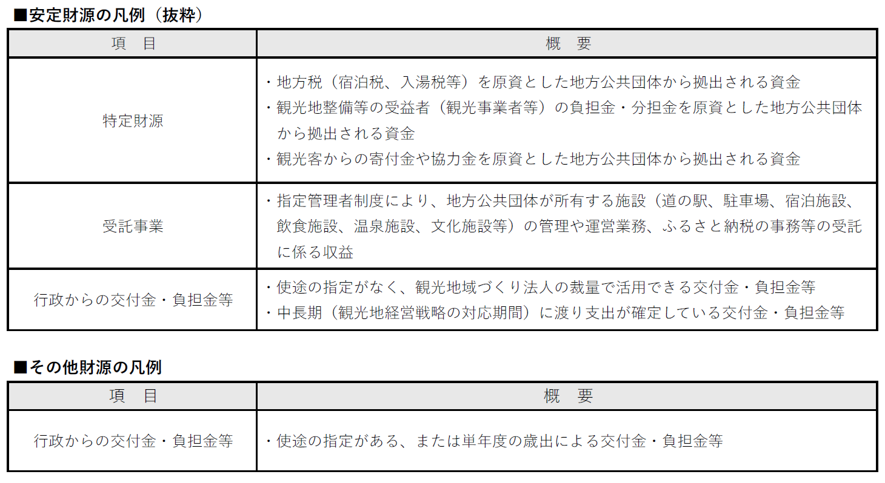
行政の交付金・負担金等のうち、使途が指定されておらず、観光地域づくり法人の裁量によって運営に掛かる費用として活用できる、または中長期を対象とした観光地経営戦略の期間に渡り行支出が確定しているものは「安定財源」として、それ以外は「その他財源」に仕分けてください。
...
 |  |  |  |  | ●前年度決算期における支出内訳
 |  | 0
...
 |  |  |  |  | ●前年度決算期における支出内訳
 |  | #DIV/0!
...
直近３年度分の実績 |  |  |  |  |  | 今後３年間の目標
#VALUE! | ※プルダウンから選択 | #VALUE! | 年度 | 20●● | ※プルダウンから選択 | #VALUE! | ※プルダウンから選択 | #VALUE! | ※プルダウンから選択 | #VALUE! | ※プルダウンから選択
実績 | 目標 | 実績 | 目標 | 実績 | 目標 | 目標 |  | 目標 |  | 目標
...
 |  |  |  |  |  |  | （例）公認会計士１名、XXX
...
観光庁では、DX の推進が観光地における課題の解決につながると考え、令和４年度に「観光DX 推進のあり方に関する検討会」を設置し、観光地・観光産業が抱える課題、解決の方向性、将来ビジョン、ロードマップ等について検討を行い、その結果を取りまとめました。
観光 DX 推進による観光地の再生と高度化に向けて（最終取りまとめ）https://www.mlit.go.jp/kankocho/seisaku_seido/kihonkeikaku/jizoku_kankochi/kanko-dx/content/001596701.pdf
DMOにおいては、デジタル化や DX を推進するための要素が盛り込まれた、データに基づいた経営戦略の策定やCRMやDMP等の活用を通じた施策の成果、取得したデータ等の共有を図ることが求められています。
...
 |  |  |  |  |  |  |  | ■DMPを有するシステムを活用していますか。
 |  |  |  |  |  |  |  | 選択肢 |  | チェック
 |  |  |  |  |  |  |  | 活用している
 |  |  |  |  |  |  |  | 活用していない
...
 |  |  |  |  |  |  |  |  |  |  | 以上

8_プロフィール
プロフィール
 |  |  | 一般社団法人○○観光協会 |  |  |  |  |  | 【 | ※プルダウンから選択 |  |  | 】 |  | 初回記入日： | 20○○年 ○月 ○日
 |  |  |  |  |  |  |  |  |  |  |  |  |  |  | 最終更新日： | 20○○年 ○月 ○日

記入にあたっての留意点
・游ゴシック・20ポイント以上で記入すること
・オレンジ色のセルは、「法人概要」「観光地経営戦略」等に記入した内容を基に、簡潔かつ明瞭に記入すること
・白色のセルは、「法人概要」「観光地経営戦略」等に記入した内容から自動転記されるが、各項目に設定された枠内に記載内容が収まらない場合は、適宜要約して入力し直すこと
・取組写真は、著作権者の許可を得たものを使用すること
●基礎情報 |  |  |  |  |  |  |  |  |  |  |  | ●KGI/KPI
対象区域 | ○○県○○市 |  |  |  |  |  |  |  |  |  |  | 実績値 |  |  | #VALUE! | ※プルダウンから選択 | 20●● | ※プルダウンから選択
 |  |  |  |  |  |  |  |  |  |  |  | 旅行消費額 |  | 全体 | 0 |  | 0
代表者 | 〇〇 〇〇 |  |  |  |  |  | 設立時期 |  | ○○○○年○月
業務執行責任者（COO） | 〇〇 〇〇 |  | マーケティング責任者（CMO） |  | 〇〇 〇〇 |  | 財務責任者（CFO) |  | 〇〇 〇〇 |  |  | ※単位をプルダウンから選択 |  | インバウンド | 0 |  | 0
職員数 | 〇 | 人（常勤 | 〇 | 人（正職員 | 〇 | 人・出向等 | 〇 | 人）
収入総額 【千円】 | 収入総額 |  | 0 | 収入内訳 【千円】 | ＜安定財源＞ |  |  | ＜その他財源＞ |  |  |  | 一人当たり旅行消費額 |  | 全体 | 0 |  | 0
 | うち、安定財源 |  | 0 |  | 特定財源 |  | 0 | 行政からの交付金・負担金等 |  | 0
 | その他財源 |  | 0 |  | 受託事業 |  | 0 | その他 |  | 0 |  | 【円】 |  | インバウンド | 0 |  | 0
...
 |  |  |  |  |  |  |  |  |  |  |  |  |  |  | 0 |  | 0
...
 |  |  |  |  |  |  |  |  |  |  |  |  |  |  | 0 |  | 0
...
 |  |  |  |  |  |  |  |  |  |  |  |  |  |  | 0.0 |  | 0.0
...
 |  |  |  |  |  |  |  |  |  |  |  |  |  |  | 0.0 |  | 0.0
...
 |  |  |  |  |  |  |  |  |  |  |  |  |  |  | 0.0 |  | 0.0
...
 |  |  |  |  |  |  |  |  | 観光地域づくりのコンセプト |  | ※①（１）の将来的な観光地のビジョン（目指す姿）を実現するためのコンセプトとして、他地域と明確に区別できる特徴・価値、ブランドメッセージ等を簡潔に記入してください。

 |  |  |  |  |  |  |  |  | 主要なターゲット |  | ※マネジメント・マーケティング対象とする区域の概況や環境分析を踏まえ、想定するターゲット像を具体的に記入してください。
...
取組写真
取組写真
 | それぞれのDMOにおいて最も特色があると 認識している取組についてご記入ください ※項目は左側のセルよりご選択ください |  |  |  |  |  |  |  | 選択してください |  | それぞれのDMOにおいて最も特色があると 認識している取組についてご記入ください ※項目は左側のセルよりご選択ください

取組写真
取組写真
 | それぞれのDMOにおいて最も特色があると 認識している取組についてご記入ください ※項目は左側のセルよりご選択ください |  |  |  |  |  |  |  | 選択してください |  | それぞれのDMOにおいて最も特色があると 認識している取組についてご記入ください ※項目は左側のセルよりご選択ください

